Pruebas Sprint 3
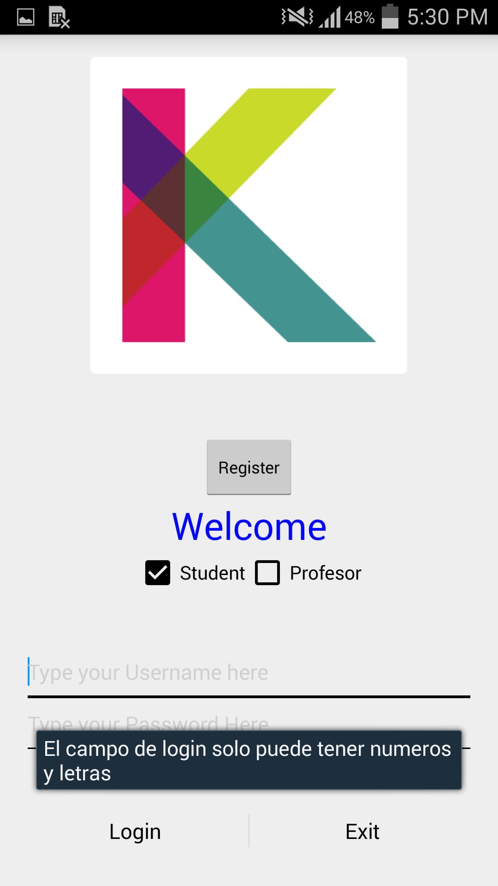
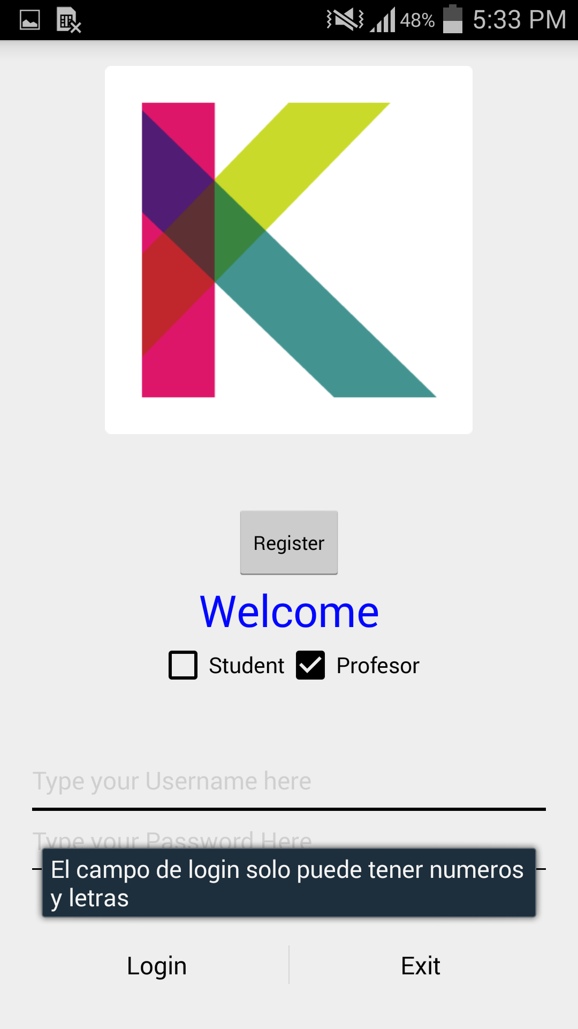
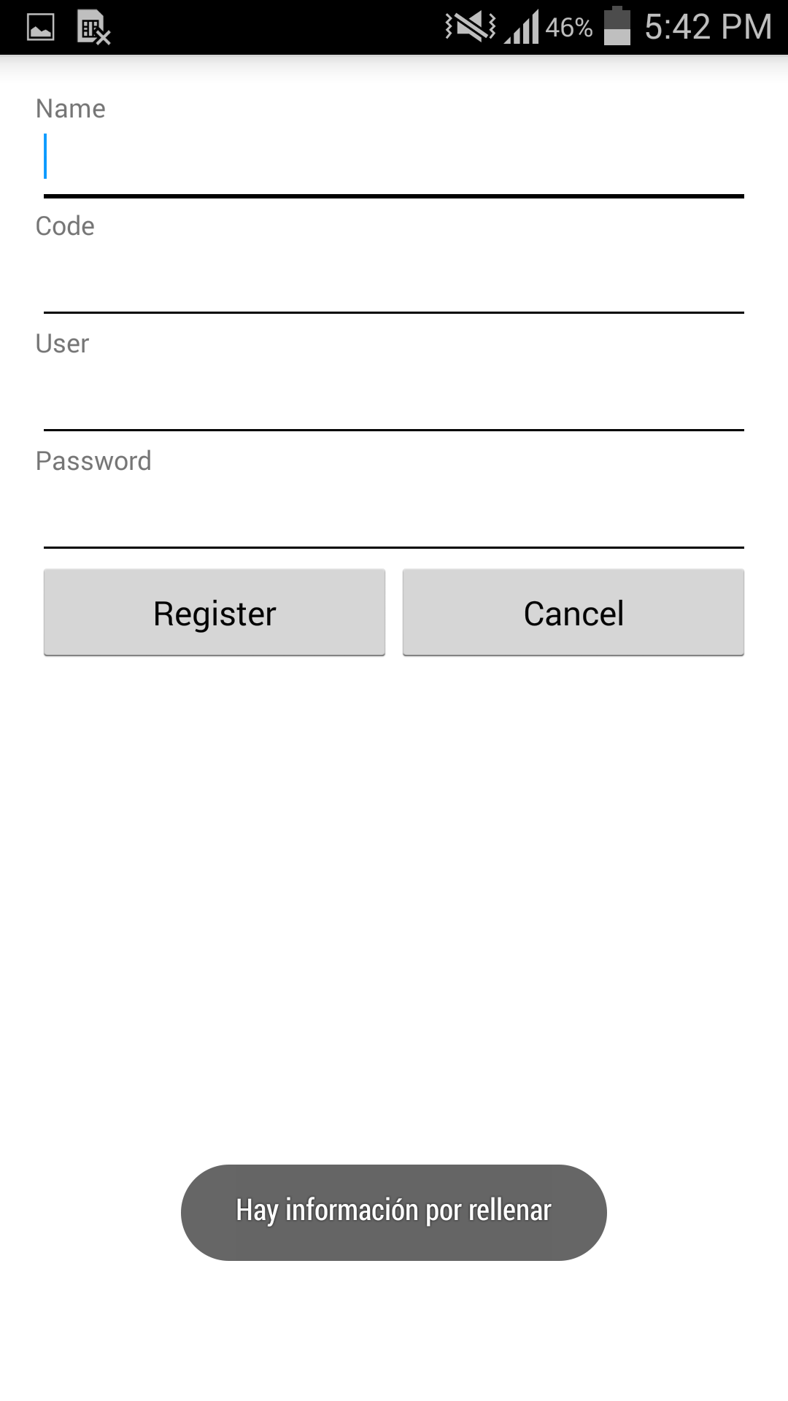
Item | SubItem | Diagnostico |  | Entrega 1 |  | Entrega 2
 |  | Realizó acción esperada | Notas | Realizó acción esperada | Notas | Realizó acción esperada | Notas
Login | Opción profesor
 | Ingresar usuario correcto/ contraseña incorrecta | no | dejo loggear(shared preferenfes) | Si |  | Si
 | Ingresar usuario incorrecto/ contraseña correcta | no | dejo loggear(shared preferenfes) | Si |  | Si
 | Ingresar usuario correcto/ contraseña correcta | si | dejo loggear | Si |  | Si
 | Ingresar usuario incorrecto/ contraseña incorrecta | no | dejo loggear(shared preferenfes) | Si |  | Si
 | Ingresar datos vacios | no | dejo loggear(shared preferenfes) | Si |  | Si
 | Opción estudiante
 | Ingresar usuario correcto/ contraseña incorrecta | no | dejo loggear(shared preferenfes) | Si |  | Si
 | Ingresar usuario incorrecto/ contraseña correcta | no | dejo loggear(shared preferenfes) | Si |  | Si
 | Ingresar usuario correcto/ contraseña correcta | si | dejo loggear | Si |  | Si
 | Ingresar usuario incorrecto/ contraseña incorrecta | no | dejo loggear(shared preferenfes) | Si |  | Si
 | Ingresar datos vacios | no | dejo loggear(shared preferenfes) | Si |  | Si
 | Total | 20% |  | 100% |  | 100%
Registrar | Registrar un usuario | Si | Falta expresión regular para nombres en mayusculas y minusculas | Si | Falta expresión regular para nombres en mayusculas y minusculas | Si | Falta expresión regular para nombres en mayusculas y minusculas
 | Revisar que este se subió a la base de datos | Si |  | Si |  | Si
 | Ingresar datos vacios | Si |  | Si |  | Si
 | Se consulta en la base de datos si hubo algun cambio | Si |  | Si |  | Si
 | Total | 100% |  | 100% |  | 100%
Lista de clases | Las clases se cargan al logearse? | si | Numero de estudiantes por grupo en el item de la lista | si |  | si
 | Se despliega tanto el drawer como el action bar | si |  | si |  | si
 | Total | 100% |  | 100% |  | 100%
Crear grupo | Ingresar grupo nuevo | si | mejorar navegación | si |  | si
 | Se consulta en la base de datos si el grupo se ingreso | Si |  | Si |  | Si
 | Ingresar grupo con nombre existente | no | registros duplicados | Si | El usuario debe conocer los codigos de los otros grupos? | Si | El usuario debe conocer los codigos de los otros grupos?
 | Se consulta en la base de datos si hubo algun cambio | si |  | si |  | si
 | Ingresar datos vacios | si |  | si |  | si
 | Se consulta en la base de datos si hubo algun cambio | si |  | si |  | si
 | Total | 83% |  | 100% |  | 100%
Añadir estudiante a grupo | Ingresar estudiante nuevo | Si |  | Si |  | Si
 | Se consulta en la base de datos si el estudiante se ingreso | no | Problema de asignación. revisar código de asignación de estudiante | Si | Falta toast identificador | Si | Falta toast identificador
 | Total | 50% |  | 100% |  | 100%
Navegación | Boton atrás
 | Desde el fragmento inicial | Si | Se sale de la app | Si | Se sale de la app | Si | Se sale de la app
 | Desde el fragmento grupo nuevo | No | Se sale de la app(Deberia regresar a fragmento inicial) | No | Se sale de la app(Deberia regresar a fragmento inicial) | No | Se sale de la app(Deberia regresar a fragmento inicial)
 | Desde el fragmento agregar estudiante | No | Se sale de la app(Deberia regresar a fragmento inicial) | No | Se sale de la app(Deberia regresar a fragmento inicial) | No | Se sale de la app(Deberia regresar a fragmento inicial)
 | Desde el fragmento de configuración | No | Se sale de la app(Deberia regresar a fragmento inicial) | No | Se sale de la app(Deberia regresar a fragmento inicial) | No | Se sale de la app(Deberia regresar a fragmento inicial)
 | Total | 25% |  | 25% |  | 25%
 | Entre Fragmentos
 | Del fragmento inicial al de grupo nuevo | si
 | Del fragmento inicial al de agregar estudiante | si
 | Del fragmento inicial al de configuración | si
 | Del fragmento del grupo nuevo al inicial | si
 | Del fragmento del grupo nuevo al de agregar estudiante | si
 | Del fragmento del grupo nuevo al de configuración | si
 | Del fragmento de agregar estudiante al inicial | si
 | Del fragmento de agregar estudiante al de grupo nuevo | si
 | Del fragmento de agregar estudiante al de configuración | si
 | Del fragmento de configuración al inicial | si
 | Del fragmento de configuración al de grupo nuevo | si
 | Del fragmento de configuración al de agregar estudiante nuevo | si
 |  | 100%

